Sheet1
Scene No. | 0
Quest Title | 新手任务3——战斗
Quest Log | 在方舟花园里捕获1只被邪恶力量控制的小牛乔巴
Map No. | 22
 | 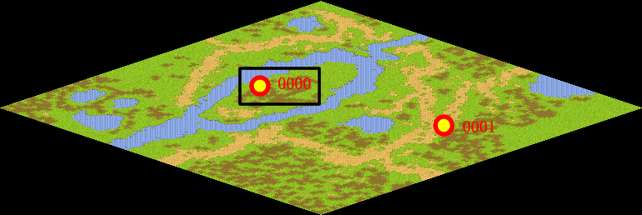
NPC No. | 0
Condition | 完成Quest-0201
Dialog | 现在可以带着宠物伙伴一起去试试身手了。方舟花园里就有一些被邪恶力量控制的宠物，你去捕获一只小牛乔巴吧。告诉你，按F1是宠物跟随主人状态，按F2就是宠物自由活动状态，此时再用鼠标左键点击邪恶宠物，就能发动攻击，试试吧，勇敢一点！
Select | 1：接受，2：不接受
Result | 1 : Scene 0001, 2 : 关闭对话框

ScriptFile | Qlog-0202-000.scr
 | Q0000-0202-000.scr

